Task 1
Week 47 - Satu Function
Disini kamu akan mempelajari satu function satu hari

Jika diketahui bahwa luas persegi (Sisi x Sisi), berapakah luas dari gambar dibawah ini?

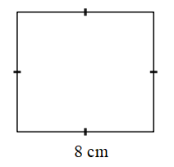
 | Gunakan LET untuk jawab dibawah

 | Check
 | FALSE

